Sammanställning
ÄB 3

Utveclingen är fortsatt negativ för förmånskostnaderna, dvs kostnaderna faller jämfört med 2012. Ett trendbrott kan skönjas i februari vartefter minskningstakten har avtagit. En trendframskrivning från sept-dec landar i en en kostnadsminskning på -3,65 % i årstakt jämfört med 2012.
Kostnaderna för smittskydd tenderar avta och ser ut att hamna på samma nivå som 2012, men i fjol var ökningen markant pga genombrott i behandlingsmetoder.
Utvecklingen avseende överföringar är osäker eftersom dessa kostnader av flera teknsika skäl inte går att följa upp (bristande statistikleverans). Dessutom tillkommer att landstingen löpande i olika takt går över till att redovisa nettopriser, vilket sänker ökningstakten jämfört med 2012.
 | 2007 | 2008 | 2009 | 2010 | 2009 | 2010 | 2011* | 2012 | 2013 | 20114 | 2015 | 2016
 |  | hög enl rvg | hög enl rvg | upp just SV | ned just SV | enl rvg
Statsbidrag, mkr | 21,500 | 21,600 | 22,400 | 23,200 | 22,400 | 23,200 | 22,900 | 21,601 | 21,023 | 21,370 | 21,295 | 21,326
Avräkning |  |  |  |  |  |  | 416
Statsbidrag 2011 inkl avräkn. mkr |  |  |  |  |  |  | 22,484
Förmån, mkr | 19,910 | 20,670 | 20,744 | 20,737 | 20,744 | 20,737 | 20,908.6 | 19,676 | 18,958 | 19,195 | 19,003 | 18,908
-Netto, enl redovisn. | 1,590 | 930 | 1,656 | 2,463 | 1,656 | 2,463 | 1,575 | 1,925 | 2,065 | 2,175 | 2,293 | 2,418
Överföringar, regleringar
DosKostnad | 322 | 322 | 322 | 322 | 322 | 322 | 322 | 322 | 322 | 322 | 322 | 322 | Nom oförändr
Smittskydd | 324 | 384 | 463 | 502 | 463 | 502 | 537 | 664 | 664 | 710 | 760 | 813 | Styrs av SV
Överföring förbr.art. | 175 | 175 | 175 | 175 | 175 | 175 | 175 | 175 | 175 | 175 | 175 | 175 | Nom oförändr
Överföringar ÖV->SV 10% rab | 618 | 671 | 715 | 780 | 715 | 780 | 797 | 853 | 904 | 968 | 1,035 | 1,108 | Styrs av SV
-Summa justeringar | 1,439 | 1,552 | 1,674 | 1,779 | 1,674 | 1,779 | 1,831 | 2,014 | 2,065 | 2,175 | 2,293 | 2,418

Statsbidrag, mkr | 21,500 | 21,600 | 22,400 | 23,200 | 22,400 | 23,200 | 22,900 | 21,601 | 21,023 | 21,370 | 21,295 | 21,326
- Statsbidrag rev bas 2010 |  |  | 0 | 22,516 |  | 22,516
Förm.kostnad justerat | 21,349 | 22,222 | 22,418 | 22,516 | 22,418 | 22,516 | 22,740 | 21,690 | 21,023 | 21,370 | 21,295 | 21,326
Netto justerat | 151 | -622 | -18 | 684 | -18 | 684 | 160 | -89 | 0 | 0 | 0 | 0 | Bas för uppräkning 2013, faktisk kostnad 2012
 | 151
Slutenvård, brutto totalt** | 5,673 | 6,213 | 6,686 | 7,299 | 6,298 | 6,876 | 7,146 | 7,646 | 8,105 | 8,673 | 9,280 | 9,929
Slutenvård, brutto exkl överf | 5,055 | 5,543 | 5,971 | 6,519 | 5,583 | 6,096 | 6,349 | 6,793 | 7,201 | 7,705 | 8,244 | 8,821
Förmån just inkl överf+SV exkl överf | 26,404 | 27,765 | 28,390 | 29,035 | 28,002 | 28,611 | 29,089 | 28,483 | 28,224 | 29,075 | 29,540 | 30,147
Utveckling överföringar ÖV>SV o smittskydd | 13.2% | 8.4% |  | 9.2% | 6.6% | 9.2% | 4.1% | 13.7% | 3.4% | 7.0% | 7.0% | 7.0%

Statsbidragsutveckling | 3.9% | 0.5% | 3.7% | 3.6% | 3.7% | 3.6% | -1.3% | -5.67% | -3.08% | 1.65% | -0.35% | 0.14%
Statsbidrag utv på justerad bas % (Förmån 1,5%, överf. öv->sv o smittskydd 5,5%) |  |  |  |  |  |  | 1.71%
Förmån | 3.9% | 3.8% | 0.4% | -0.04% | 0.4% | -0.04% | 0.83% | -5.90% | -3.65% | 1.25% | -1.00% | -0.50% | Antaganden just bar, SoS aktuella
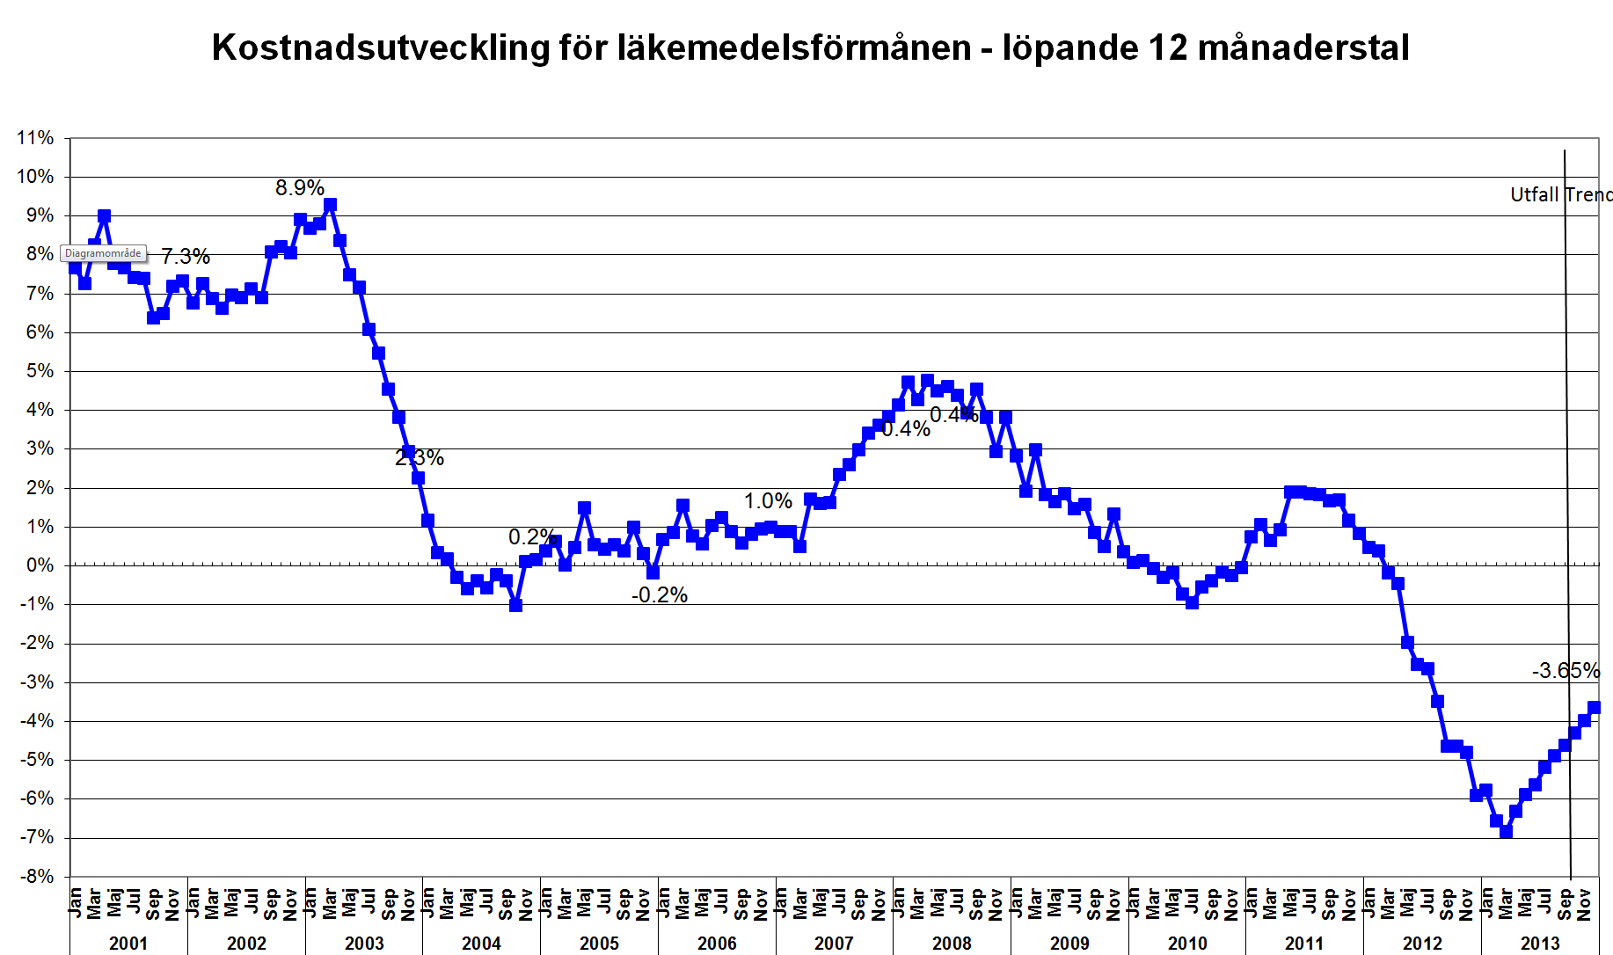
Justeringar | 15.9% | 7.8% | 7.9% | 6.3% | 7.9% | 6.3% | 3.0% | 10.0% | 2.5% | 5.3% | 5.4% | 5.5%
Förm.kostn just (inkl överföringar) | 4.6% | 4.1% | 0.9% | 0.43% | 0.9% | 0.43% | 1.00% | -4.62% | -3.08% | 1.65% | -0.35% | 0.14%
Slutenvård, brutto totalt** | 13.3% | 9.5% | 7.6% | 9.2% | 1.4% | 9.2% | 3.9% | 7.0% | 6.0% | 7.0% | 7.0% | 7.0% | Antaganden just bar, SoS aktuella
Slutenvård, brutto exkl överf | 13.3% | 9.7% | 7.7% | 9.2% | 0.7% | 9.2% | 4.2% | 7.0% | 6.0% | 7.0% | 7.0% | 7.0%
Förmån just inkl överf+SV exkl överf | 6.1% | 5.2% | 2.3% | 2.3% | 0.9% | 2.2% | 1.7% | -2.1% | -0.9% | 3.0% | 1.6% | 2.1%
SV nivå är osäker och överföringar sv---> öv har inte kunnat beräknas pga bristande data, ligger kvar med gamla värden och utveckling

SoS kommer med en snabbprognos i oktober.
OBS! landstingen går back med ca 90 mnkr eftersom den högre smittskyddskostnaden inte låg inne i statsbidraget för 2012. Kostanderna ökade för smittskydd i fjol eftersom nya effektiva behandlingar togs fram som adderade till existerande behandlingar.

Sammanställning föreg
ÄB 2

 | 2007 | 2008 | 2009 | 2010 | 2009 | 2010 | 2011* | 2012 | 2013 | 20114 | 2015 | 2016
 |  | hög enl rvg | hög enl rvg | upp just SV | ned just SV | enl rvg
Statsbidrag, mkr | 21,500 | 21,600 | 22,400 | 23,200 | 22,400 | 23,200 | 22,900 | 21,601 | 21,387 | 21,741 | 21,666 | 21,699
Utvecklingen hittills är lägre än SoS prognos. Detta beror dels på att egenavgiftseffekten har peakat och framöver kommer att bidra mindre till minskningen än hittills. Vi börjar snart jämföra äpplen med äpplen, hittills har vi jämfört med en historik där egenavgiftshöjningen inte haft full effekt.
Flera stora patent föll under loppet av 2012, de flesta en bit in på året. Därav fortfarande en stor generikaeffekt i början av 2013. Snart kommer jämförelsen att ske med 2012 där patenten redan gått, då minskar minskningstakten.
Maarten har i sin prognos dragit ner effekten av nya läkemedel och SoS riktlinjer, liksom en mer modest volymutveckling.
I nuvarande ÄB ligger stb om 21 743 mnnkr i årstakt. Denna ska ner till 21 387 mnkr i årstakt. Detta justerar vi nästkommande 5-månadersperiod?. Sista månaderna används för att korrigera utfallet mot faktiskt utfall på riksnivå efter en behovsfördelning mellan landsting.
Avräkning |  |  |  |  |  |  | 416
Statsbidrag 2011 inkl avräkn. mkr |  |  |  |  |  |  | 22,484
Förmån, mkr | 19,910 | 20,670 | 20,744 | 20,737 | 20,744 | 20,737 | 20,908.6 | 19,676 | 19,282 | 19,523 | 19,328 | 19,231
-Netto, enl redovisn. | 1,590 | 930 | 1,656 | 2,463 | 1,656 | 2,463 | 1,575 | 1,925 | 2,105 | 2,218 | 2,338 | 2,467
Överföringar, regleringar
DosKostnad | 322 | 322 | 322 | 322 | 322 | 322 | 322 | 322 | 322 | 322 | 322 | 322 | Nom oförändr
Smittskydd | 324 | 384 | 463 | 502 | 463 | 502 | 537 | 664 | 704 | 753 | 806 | 862 | Styrs av SV
Överföring förbr.art. | 175 | 175 | 175 | 175 | 175 | 175 | 175 | 175 | 175 | 175 | 175 | 175 | Nom oförändr
Överföringar ÖV->SV 10% rab | 618 | 671 | 715 | 780 | 715 | 780 | 797 | 853 | 904 | 968 | 1,035 | 1,108 | Styrs av SV
-Summa justeringar | 1,439 | 1,552 | 1,674 | 1,779 | 1,674 | 1,779 | 1,831 | 2,014 | 2,105 | 2,218 | 2,338 | 2,467

Statsbidrag, mkr | 21,500 | 21,600 | 22,400 | 23,200 | 22,400 | 23,200 | 22,900 | 21,601 | 21,387 | 21,741 | 21,666 | 21,699
- Statsbidrag rev bas 2010 |  |  | 0 | 22,516 |  | 22,516
Förm.kostnad justerat | 21,349 | 22,222 | 22,418 | 22,516 | 22,418 | 22,516 | 22,740 | 21,690 | 21,387 | 21,741 | 21,666 | 21,699
Netto justerat | 151 | -622 | -18 | 684 | -18 | 684 | 160 | -89 | 0 | 0 | 0 | 0 | Bas för uppräkning 2013, faktisk kostnad 2012
 | 151
Slutenvård, brutto totalt** | 5,673 | 6,213 | 6,686 | 7,299 | 6,298 | 6,876 | 7,146 | 7,646 | 8,105 | 8,673 | 9,280 | 9,929
Slutenvård, brutto exkl överf | 5,055 | 5,543 | 5,971 | 6,519 | 5,583 | 6,096 | 6,349 | 6,793 | 7,201 | 7,705 | 8,244 | 8,821
Förmån just inkl överf+SV exkl överf | 26,404 | 27,765 | 28,390 | 29,035 | 28,002 | 28,611 | 29,089 | 28,483 | 28,588 | 29,446 | 29,911 | 30,520
Utveckling överföringar ÖV>SV o smittskydd | 13.2% | 8.4% |  | 9.2% | 6.6% | 9.2% | 4.1% | 13.7% | 6.0% | 7.0% | 7.0% | 7.0%

Statsbidragsutveckling | 3.9% | 0.5% | 3.7% | 3.6% | 3.7% | 3.6% | -1.3% | -5.67% | -1.39% | 1.65% | -0.34% | 0.15%
Statsbidrag utv på justerad bas % (Förmån 1,5%, överf. öv->sv o smittskydd 5,5%) |  |  |  |  |  |  | 1.71%
Förmån | 3.9% | 3.8% | 0.4% | -0.04% | 0.4% | -0.04% | 0.83% | -5.90% | -2.00% | 1.25% | -1.00% | -0.50% | Antaganden just bar, SoS aktuella
Justeringar | 15.9% | 7.8% | 7.9% | 6.3% | 7.9% | 6.3% | 3.0% | 10.0% | 4.5% | 5.3% | 5.4% | 5.5%
Förm.kostn just (inkl överföringar) | 4.6% | 4.1% | 0.9% | 0.43% | 0.9% | 0.43% | 1.00% | -4.62% | -1.39% | 1.65% | -0.34% | 0.15%
Slutenvård, brutto totalt** | 13.3% | 9.5% | 7.6% | 9.2% | 1.4% | 9.2% | 3.9% | 7.0% | 6.0% | 7.0% | 7.0% | 7.0% | Antaganden just bar, SoS aktuella
Slutenvård, brutto exkl överf | 13.3% | 9.7% | 7.7% | 9.2% | 0.7% | 9.2% | 4.2% | 7.0% | 6.0% | 7.0% | 7.0% | 7.0%
Förmån just inkl överf+SV exkl överf | 6.1% | 5.2% | 2.3% | 2.3% | 0.9% | 2.2% | 1.7% | -2.1% | 0.4% | 3.0% | 1.6% | 2.0%
SV nivå är osäker och överföringar sv---> öv har inte kunnat beräknas pga bristande data, ligger kvar med gamla värden och utveckling

utv egenandel
Utveckling av egenavgiftsandelen inom förmånen

 | 2013 | 2012 | 2011
1 | 22.9% | 21.5% | 19.3%
2 | 23.3% | 20.5% | 19.9%
3 | 23.2% | 21.1% | 20.2%
4 | 23.4% | 21.2% | 20.2%
5 | 22.9% | 21.8% | 19.7%
6 | 22.9% | 21.5% | 19.5%
7 | 22.1% | 21.2% | 19.1%
8 | 22.2% | 21.5% | 19.1%
9 |  | 22.3% | 19.6%
10 |  | 22.5% | 19.7%
11 |  | 22.7% | 19.7%
12 |  | 22.6% | 19.7%
 | EgenAndel inkl moms
 | 2009 | 2010 | 2011 | 2012 | 2013
1 | 19.9% | 19.6% | 19.3% | 21.5% | 22.9%
2 | 20.4% | 20.2% | 19.9% | 20.5% | 23.3%
3 | 20.7% | 20.6% | 20.2% | 21.1% | 23.2%
4 | 20.6% | 20.5% | 20.2% | 21.2% | 23.4%
5 | 20.3% | 20.5% | 19.7% | 21.8% | 22.9%
6 | 20.1% | 20.2% | 19.5% | 21.5% | 22.9%
7 | 19.0% | 19.4% | 19.1% | 21.2% | 22.1%
8 | 19.3% | 19.5% | 19.1% | 21.5% | 22.2%
9 | 19.7% | 19.9% | 19.6% | 22.3%
10 | 19.9% | 20.0% | 19.7% | 22.5%
11 | 20.3% | 19.8% | 19.7% | 22.7%
12 | 19.7% | 19.5% | 19.7% | 22.6%
Totalsumma | 20.0% | 20.0% | 19.7% | 21.7% | 22.9%

